角色
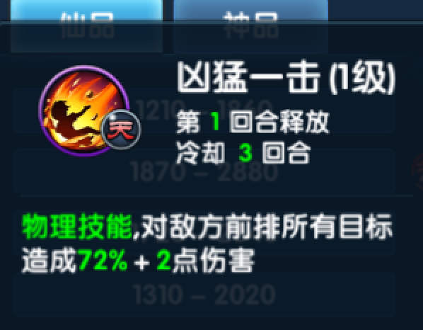
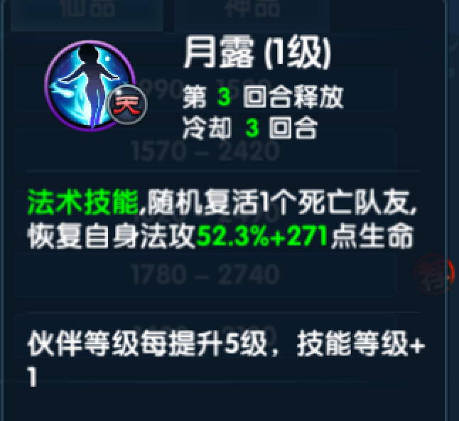
ID | 技能特效 |  | 效果
1 | 冰龙卷风 | eff_binglongjuan | 群体伤害 | 减速
2 | 冰突刺 | eff_bingtuci | 单体伤害 | 减速
3 | 冲击斩 | eff_chongjizhan | 单体伤害
4 | 黑龙卷风 | eff_heilongjuanfeng | 群体伤害 | 流血
5 | 回春术 | eff_huichunshu | 单体回复生命
6 | 火球 | eff_huoqiu | 单体伤害
7 | 极寒冰爆 | eff_jihanbingbao | 群体伤害
8 | 狂龙刺 | eff_kuanglongci | 单体伤害
9 | 蓝玫瑰 | eff_lanmeigui | 单体毒
10 | 雷击 | eff_leiji | 单体伤害
11 | 怒焰斩击飞行 | eff_nuyankuangji_1 | 全体伤害
12 | 怒焰斩击 | eff_nuyankuangji_2
13 | 人鱼之怒 | eff_renyuzhinu | 单体定身
14 | 神乐华彩 | eff_shenlehuacai | 全体诅咒
15 | 守护之力 | eff_shouhuzhili | 防御
16 | 束缚 | eff_shufu | 定身
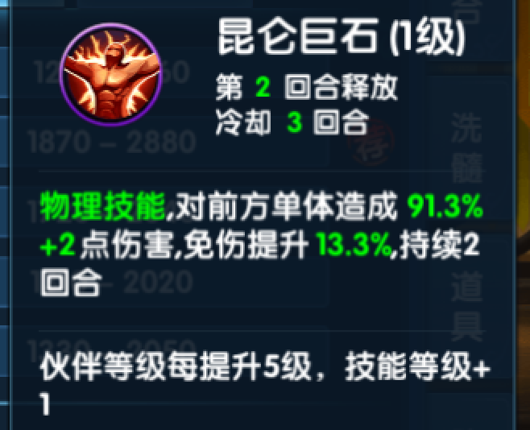
17 | 树人 | eff_shuren
18 | 死神之怒 | eff_sishenzhinu | 单体伤害
19 | 弯月斩飞行 | eff_wanyuezhan_0
20 | 弯月斩 | eff_wanyuezhan_1
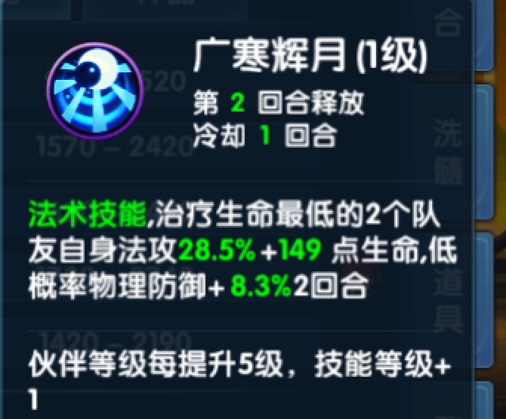
21 | 星雨降临 | eff_xingyujianglin
22 | 玄冰箭飞行 | eff_xuanbingjian_1
23 | 玄冰箭 | eff_xuanbingjian_2
24 | 玄冰巨浪 | eff_xuanshuijulang
25 | 雪飘千里 | eff_xuepiaoqianli
26 | 月之舞 | eff_yuezhiwu
27 | 紫雷闪 | eff_zileishan
28 | 自然馈赠 | eff_zirankuizeng
29 | 诅咒 | eff_zuzhou

工作表1
角色名称 | 人特点 | 角色定位 | 特效1 | 特效2
战士 |  |  | 死神之怒 | 黑龙卷风 | 死神之怒 | 对前排敌人造成伤害 | 黑龙卷风 | 敌方全体伤害附带流血
牧师 |  |  | 雷击3道 | 自然馈赠 | 雷击3道 | 随机3体雷击 | 自然馈赠 | 全体回血并提升攻击
法师 |  |  | 极寒判决 | 星雨降临 | 极寒判决 | 范围 | 星雨降临 | 敌方全体大伤害
吉拉 |  | 冰系远程 | 冰突刺 | 极寒冰爆 | 冰突刺 | 敌方单体伤害，附带减速 | 极寒冰暴 | 对方全体伤害附带减速
洛克 |  | 单手剑 | 冲击斩 | 狂龙刺 | 冲击斩 | 单体伤害 | 狂龙刺 | 竖线伤害
珍妮芙 |  | 弓箭 | 雷击 | 星雨降临 | 雷击 | 单体伤害 | 星雨降临 | 敌方全体伤害
修 |  | 东方剑仙 | 雷击 | 紫雷闪（群体） | 雷击 | 单体伤害 | 紫雷闪 | 敌方全体伤害
贝蒂 |  | 精灵 | 回春术 | 诅咒 | 回春术 | 随机2体治疗 | 诅咒 | 对面全体中毒
霍尔 | 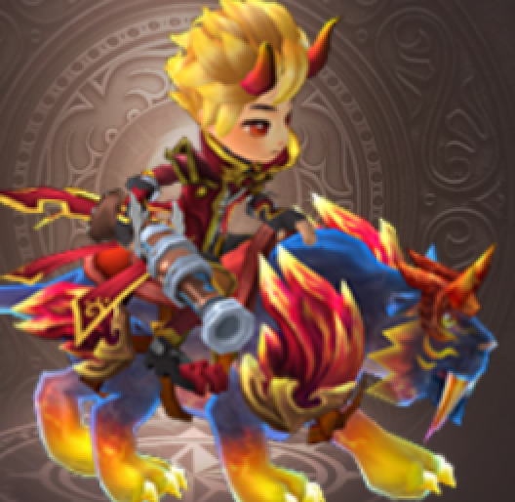 | 火炮 | 火球 | 怒焰狂击 | 火球 | 单体伤害 | 怒焰狂击 | 范围伤害
伊芙 |  | 东方炼丹师 | 束缚 | 自然馈赠 | 束缚 | 单体束缚 | 自然馈赠 | 全体治疗并提升攻击
国王 |  | 骑士剑 | 守护之力 | 狂龙刺 | 守护之力 | 提升随机3体提升防御 | 狂龙刺 | 竖排伤害
伊西多 |  | 骑士书 | 死神之怒 | 自然馈赠 | 死神之怒 | 横扫 | 自然馈赠 | 全体治疗并提升攻击
艾琳 |  | 玫瑰花成精 | 玫瑰毒 | 诅咒 | 玫瑰毒 | 对敌方单体中毒 | 诅咒 | 对面全体中毒
娜塔莎 |  | 骑士书 | 极寒判决 | 神乐华彩 | 极寒判决 | 单体伤害附带减速 | 神乐华彩 | 对敌方全体减防，减攻
碧翠丝 |  | 医生 | 回春术 | 自然馈赠 | 回春术 | 随机2体治疗 | 自然馈赠 | 全体治疗并提升攻击
尤尼丝 |  | 普通女法师，紫色 | 雷击 | 神乐华彩 | 雷击 | 单体伤害 | 神乐华彩 | 对敌方全体减防，减攻
尤朵拉 |  | 普通女法师。绿色 | 玄冰箭 | 玄水巨浪 | 玄冰箭 | 单体伤害 | 玄水巨浪 | 对敌方全体伤害，附带减速
爱茉莉 |  | 书 | 回春术 | 冰龙卷风 | 回春术 | 随机2体治疗 | 冰龙卷风 | 对敌方全体伤害，附带减速
尼尔斯 | 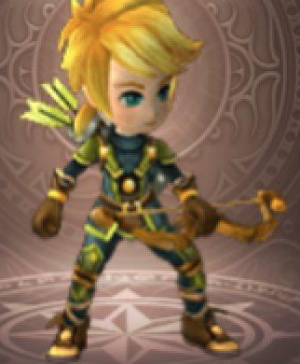 | 弓箭手 | 玄冰箭 | 星雨降临 | 玄冰箭 | 单体伤害附带减速 | 星雨降临 | 对敌方全体伤害
柯拉 |  | 骑马巨锤妹 | 月之舞 | 弯月斩 | 月之舞 | 单体伤害 | 弯月斩 | 横排伤害
莉莉丝 |  | 单手剑 | 守护之力 | 狂龙刺 | 守护之力 | 提升随机3体提升防御 | 狂龙刺 | 竖排伤害
艾德蒙 |  | 火炮 | 火球 | 黑龙卷风 | 火球 | 单体伤害 | 黑龙卷风 | 对全体伤害持续伤害

